D3490RYEMT
2016-17年度RYEMT第九屆年會報名表（D3490）
1. 時間：2017年4月22~23日（六～日） 地點：D3470 國立雲林科技大學
2. 費用：
 | 項 目 |  |  |  |  | 單 價
 | RYEMT年會註冊費 |  |  |  |  | $1,000
 | 三好國際酒店單床房 (含2客早餐、服務費、稅金) |  |  |  |  | $2,500
 | 三好國際酒店雙床房 (含2客早餐、服務費、稅金) |  |  |  |  | $2,500 | （$1,250/人）
 | 三好國際酒店雙床房 (含4客早餐、服務費、稅金)-OB/Rotex適用 |  |  |  |  | $2,800 | （$700/人）此為派遣生入住會館
 | 4/25午餐便當 |  |  |  |  | $100
 | 4/26午餐便當 |  |  |  |  | $100
3. 職稱請填寫：地區RYE委員、扶輪社友、寶眷、接待家長、Inbound、派遣家長、Outbound…等
Nickname請詳細註明：DG、IDG、DGN、PDG、AG、DVS、PP、IPP、P、Rtn…等
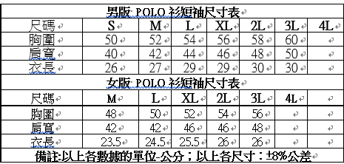
4. 衣服尺寸參考

編 | 扶輪社 | 姓名 | Callname | 職稱 | 性別 | 衣服尺寸 | 房間 | 飲食 | 4.25便當 | 4.26便當 | 交通方式 | 連絡電話 | ID＆出生年月日（保險用） |  | 應付費用
例 | 板橋社 | 王大明 | PP You | 接待家庭 | 男 | XL | 三好國際酒店單床房 (含1客早餐、服務費、稅金) | 素 | 是 | 否 | 自行前往 | 0912-345678 | A123456789 | 55.03.25 | $2,350
1
2
3
4
5
6
7
8
9
10
11
12
13
14
15
 |  |  |  |  |  |  |  |  |  |  |  |  |  | TOTAL | $-
備註欄：

1
2
3
4
5

